固定资产采购申请单第3页
固定资产申请单

固定资产采购描述 |  | 第三页

 | 内容包括且不限于固定资产采购理由；固定资产采购用途、预计
 | 效益回收期以及其他需要特别说明的事项

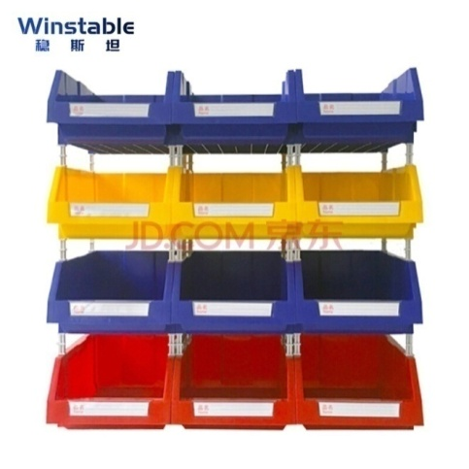
 | 座椅2.0平台升降阀项目，升降气阀产品量产的组装及气密测试，需要使用设备工装及周转容器。为实现量产提高产能，需购买前页所列设备工装零件及物料容器，如图示（图示仅展示大致的形式，具体以实物为准）。

